作業手順
作業手順

1 | 専用メールアドレスの作成 | SH案件のようにそれっぽいの（例：Fujinami_saiyou）
 |  | 二段階認証は一旦岡部電話番号で
2 | PT紹介会社を検索 |  |  |  | ↓沖山さんご入力
3 | 求人側として問合せ | ふじなみ整形外科 | https://www.fujinami-seikei.com/ |  | 求人条件 | PT_給与水準（目安）.xlsx
 |  | 愛知県一宮市
 |  | 採用事務担当：岡部
 |  | PT（理学療法士）の採用
 |  | 電話番号：08080459859
 | 専用メール | メール：fujinami.saiyou@outlook.jp
 |  | パス：Fujinami_saiyou12
4 | 岡部との面談日程調整 | 13日火曜午後で打診、それ以外は候補日時を貰う
 |  |  |  | メディコ
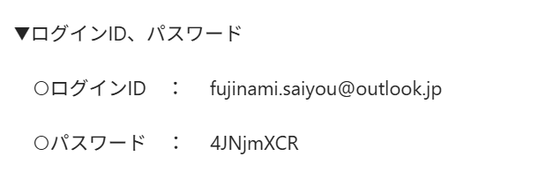
 | かるけるアカウント、indeed、求人ボックス
 | メアド：fujinami.saiyou@outlook.jp
 | PW：Fujinami_saiyou12

 | ジョブメドレー、コメディカルアカウント
 | メアド：fujinami.saiyou@outlook.jp
 | PW：fujinamisaiyou

 | 求人あるある
 | メアド：fujinami.saiyou@outlook.jp
 | PW：zjMbFi24

■ | Indeed
 | 求人を有料で出す | クリック以降
 | 無料掲載になっているので今時点でもかかる
 | 無料で反響が出るので1週間くらい

作業メモ
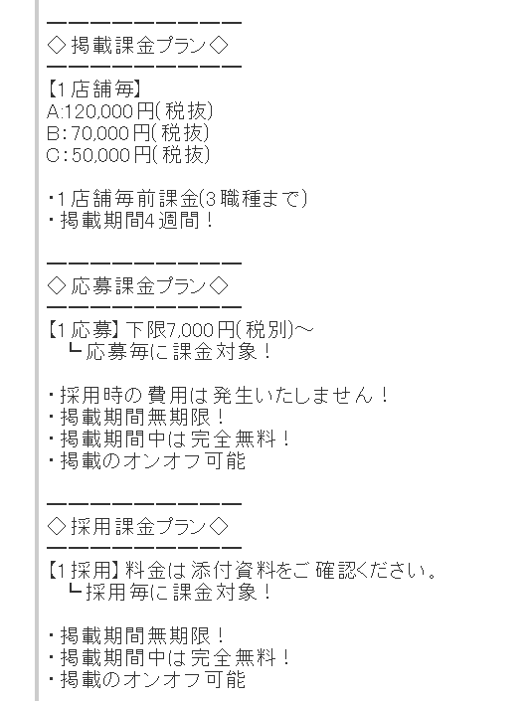
 |  |  |  |  | 受付事務
★ | レセプト扱える医療事務も必要 |  | オファーレター
 | 継続的に日曜日でてもらう
 | X線の体位どりまで教育してやってもらう

★ | 採用面接：
 | 既存パイプ：基本とる
 | 2月から

 | 専用メール
 | ・アドレス：fujinami.saiyou@outlook.jp ・PASS：Fujinami_saiyou12

 | サンプル求人
 | https://co-medical.mynavi.jp/search/10134748/detail.php

 | 理学療法士 求人
 | https://co-medical.mynavi.jp/search/10134748/detail.php
 | https://townwork.net/viewjob/jobid_b0efd9fe279811eb/?betk=SoCi6_I3ogs6DhzHQB0IbzkdCdPP&jrtk=5-nrt1-0-1jf0id8cki8ko800-b0efd9fe279811eb--SoDJ6_M3ogs6y2wE9p0JbzkdCdPP&seqNo=1&pageNo=1&placementId=recruit-townwork-serp

 | 医療事務 求人あり
 | https://job-medley.com/facility/274248/

 | 求人作成 ・放射線技師（非常勤）の求人を作ること ・法人のところは共通 ・固有のところは、金額と何を作ったら良いのかをまずは考えること ・非常勤の他のところは他の会社から構成要素を見つける ・他の職種のページを真似して作成すること

 | マイナビコメディカル フォーマット |  |  | >>沖山さん、こちらは大丈夫ですか？

 | ・仕事内容 | MRI、一般撮影、ポータブル検査、マンモグラフィー等の各種検査業務 ご経験やご希望にあわせて担当いただく検査を決定いたします。
 | ・雇用形態 | 非常勤 |  | ・仕事内容 MRI、一般撮影、ポータブル検査、マンモグラフィー等の各種検査業務 ご経験やご希望にあわせて担当いただく検査を決定いたします。 ・雇用形態 非常勤 ・給与 【モデル時給】1,900〜2,100円 ・給与備考 ※試用期間3ヶ月（条件変更なし） ・手当 通勤手当 一律100円 ・勤務地 愛知県 一宮市 大和町苅安賀字山王72 ・就業時間 月曜/火曜/水曜/金曜9:00-19:00 土曜9:00-19:00 日曜9:00-13:00 休憩は勤務時間が6時間を超える場合は法定通り ※土曜日曜での勤務が可能な方を優先 ・就業時間備考 シフト制 所定労働日数 週1日～ ・休日休暇 - ・休日備考 勤務日以外を休みとする ・各種保険 労災保険 ・経験・スキル 必須資格：放射線技師免許 ・施設種別 クリニック ・タイトル 【愛知県/一宮市】整形外科クリニックでの診療放射線技師さんの募集です♪
 | ・給与 | 【モデル時給】1,900〜2,100円
 | ・給与備考 | ※試用期間3ヶ月（条件変更なし）
 | ・手当 | 通勤手当 一律100円
 | ・勤務地 | 愛知県 一宮市 大和町苅安賀字山王72
 | ・就業時間 | 月曜/火曜/水曜/金曜9:00-19:00 土曜9:00-19:00 日曜9:00-13:00 休憩は勤務時間が6時間を超える場合は法定通り ※土曜日曜での勤務が可能な方を優先 |  | ------------ ・タイトル 【愛知県/一宮市】整形外科クリニックでの診療放射線技師さんの募集です♪ ・仕事内容 MRI、一般撮影等の各種検査業務 ご経験やご希望にあわせて担当いただく検査を決定いたします。 ・雇用形態 非常勤 ・給与 【モデル時給】1,900〜2,100円 ・給与備考 ※試用期間3ヶ月（条件変更なし） ・手当 通勤手当 一律100円 ・勤務地 愛知県 一宮市 大和町苅安賀字山王72 ・就業時間 月曜/火曜/水曜/金曜9:00-19:00 土曜9:00-19:00 日曜9:00-13:00 休憩は勤務時間が6時間を超える場合は法定通り ※土曜日曜での勤務が可能な方を優先 ・就業時間備考 シフト制 所定労働日数 週1日～ ・休日休暇 - ・休日備考 勤務日以外を休みとする ・各種保険 労災保険 ・経験・スキル 必須資格：放射線技師免許 ・施設種別 クリニック ----------
 | ・就業時間備考 | シフト制 所定労働日数 週1日～
 | ・休日休暇 | -
 | ・休日備考 | 勤務日以外を休みとする
 | ・各種保険 | 労災保険
 | ・経験・スキル | 必須資格：放射線技師免許
 | ・施設種別 | クリニック

 | ・タイトル | 【愛知県/一宮市】整形外科クリニックでの診療放射線技師さんの募集です♪

 | ジョブメドレーフォーマット
 | タイトル | 週3日～の勤務☆勤務時間は応相談♪あなたの笑顔で地域の医療を支えませんか？ 一宮市大和町にある「医療法人ふじなみ整形外科」です。当院では現在、非常勤の放射線技師を募集しています。 当院で働く魅力はこちら ・勤務は週1日～、勤務時間は9:00～19:00の時間の間でご相談に応じます。プライベートの時間もしっかり確保して働くことができますので、ご家庭と両立して働きたい方にぴったりです。 ・地域の医療に貢献するやりがいのあるお仕事です。患者様が安心して通院できるよう、丁寧に対応してくださる方のご応募をお待ちしています。
 | 募集職種 | 診療放射線技師
 | 仕事内容 | MRI、一般撮影、ポータブル検査、マンモグラフィー等の各種検査業務 ご経験やご希望にあわせて担当いただく検査を決定いたします。 タブ #マンモグラフィ#CT#MRI#レントゲン
 | 診療科目・サー ビス形態 | タブ 一般病院 診療所・クリニック
 | 給与 | 【パート・アルバイト】時給1,900〜2,100円
 | 給与の備考 | 通勤手当 一律100円 ※試用期間3ヶ月（条件変更なし）
 | 待遇 | 労災保険 タブ #交通費支給
 | 勤務時間 | 9:00～19:00の時間の間で応相談 休憩なし（勤務時間が6時間を超える場合は法定通り）
 |  | 木・日・祝、土曜午後 シフト制 所定労働日数 週2日～ タブ ＃週2日からOK
 | 応募要件 | 必須資格：放射線技師免許
 | 選考プロセス | [1] ジョブメドレーの応募フォームよりご応募ください ↓ [2] 採用担当より面接日程の調整などの連絡をさせていただきます ↓ [3] 面接実施 ↓ [4] 採用決定のご連絡 ↓ [5] 入職手続きを進めてください ※応募から内定までは平均1週間～1ヶ月ほどになります。 ※在職中で今すぐ転職が難しい方も調整のご相談が可能です。
 | 法人・施設名 | 医療法人ふじなみ整形外科
 | アクセス | 愛知県一宮市大和町苅安賀字山王72 名鉄尾西線 観音寺駅から徒歩で9分 名鉄名古屋本線 妙興寺駅から徒歩で10分 名鉄尾西線 苅安賀駅から徒歩で16分
 | 設立年月日 | 1997-03-07
 | 施設・サービス形態・診療科目 | 診療所 整形外科、無床診療所、リウマチ科、リハビリテーション科
 | 開院時間 | 平日 9:00～12:00、15:00～19:00 土曜 9:00～13:00
 | 休診日 | 木曜、日曜、祝日
 | 平均患者数 | 1日平均100~200名
 | 院長名 | 小田 修平
 | 社宅・寮 | なし
 | 託児所 | なし

